DELL T110

Alap szerver | Egységár | db | Fizetendő | Figyelem! Tájékoztató árak, kedvezményes árakért érdeklődjön!
DELL PowerEdge T110 II, DVD író, egér, bill. 5év helyszíni garancia | 79,000 HUF | 1 | 79,000 HUF |  | T110 II
PERC H200 RAID vezérlő (NSAS lemezekhez kötelező) | 28,000 HUF | 1 | 28,000 HUF
Processzor (kötelező)
Intel Xeon E3-1220v2 3.1GHz (4core, 4thread) | 46,800 HUF | 0 | - HUF
Intel Xeon E3-1230v2 3.3GHz (4core, 8thread) | 82,000 HUF | 0 | - HUF
Intel Xeon E3-1240v2 3.4GHz (4core, 8thread) | 90,000 HUF | 0 | - HUF
Intel Xeon E3-1270v2 3.5GHz (4core, 8thread) | 121,000 HUF | 0 | - HUF | 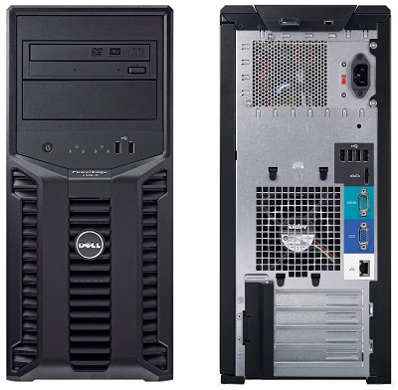
Memória(a szerver 4 modul fogadására alkalmas)
4GB DELL memória (UDIMM, ECC) szerver garanciát örökli | 19,500 HUF | 0 | - HUF
8GB utángyártott memória (ECC, Kingston) élettartam garancia | 24,600 HUF | 0 | - HUF
8GB DELL memória (UDIMM, ECC) szerver garanciát örökli | 34,000 HUF | 0 | - HUF
Gyári merevlemez(hivatalosan támogatott, gyári garanciával. Maximum 4 db)
DELL NSAS 1TB (7200rpm) 5év helyszíni garancia | 44,900 HUF | 0 | - HUF
DELL NSAS 2TB (7200rpm) 5év helyszíni garancia | 66,800 HUF | 0 | - HUF
DELL NSAS 3TB (7200rpm) 5év helyszíni garancia | 79,900 HUF | 0 | - HUF
DELL SAS 300GB (10000rpm) 5év helyszíni garancia | 42,000 HUF | 0 | - HUF
DELL SAS 600GB (10000rpm) 5év helyszíni garancia | 61,900 HUF | 0 | - HUF
Nagyobb vagy más típusú, kompatibilis lemezekért keressen minket! (20/9186511)
Egyéb merevlemez(működik, de hivatalosan nem támogatott, egyedi garanciával. Maximum 4 db)
Samsung SSD 850 PRO 128GB (R: 520 MB/s,W: 470 MB/s) 5év gar | 27,100 HUF | 0 | - HUF
Samsung SSD 850 PRO 256GB (R: 550 MB/s,W: 520 MB/s) 5év gar | 41,200 HUF | 0 | - HUF | 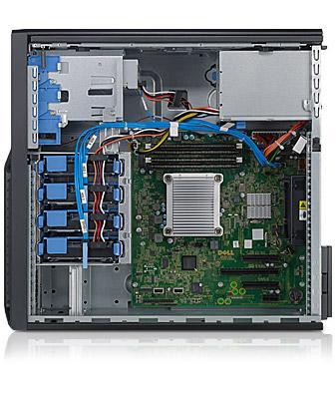
Toshiba 500GB (7200rpm 32MB) 2év normál garancia | 12,000 HUF | 0 | - HUF
Toshiba 1TB (7200rpm 32MB) 2év normál garancia | 14,300 HUF | 0 | - HUF
Toshiba 2TB (7200rpm 64MB) 2év normál garancia | 22,100 HUF | 0 | - HUF
Toshiba 3TB (7200rpm 64MB) 2év normál garancia | 27,600 HUF | 0 | - HUF
WD RED 1TB (5400rpm, 64MB) 3év normál garancia | 16,500 HUF | 0 | - HUF
WD RED 2TB (5400rpm, 64MB) 3év normál garancia | 24,000 HUF | 0 | - HUF
WD RED 3TB (5400rpm, 64MB) 3év normál garancia | 28,300 HUF | 0 | - HUF
WD Black 1TB (7200rpm, 64MB) 5év normál garancia | 24,200 HUF | 0 | - HUF
WD Black 2TB (7200rpm, 64MB) 5év normál garancia | 38,000 HUF | 0 | - HUF
WD Black 3TB (7200rpm, 64MB) 5év normál garancia | 49,500 HUF | 0 | - HUF
Nagyobb vagy más típusú, kompatibilis lemezekért keressen minket! (20/9186511)
Kiegészítő
Windows 2012 Foundation (Kisvállalati windows szerver, ami 15 db CAL-t (felhasználói engedélyt) tartalmaz) | 53,500 HUF | 0 | - HUF
Eaton 5E850iUSB szünetmentes tápegység - DIN, USB | 18,900 HUF | 0 | - HUF
Egységár (nettó) |  | 1 | 107,000 HUF
Összesen fizetendő (bruttó) |  |  | 135,890 HUF
Megrendelés:küldje el a táblázatot e-mail mellékletként az alábbi címre: |  | iroda@szerverplaza.eu
Szerver garancia:A garanciát minden esetben a termék gyártója biztosítja, hotline bejelentés alapján
Szállítási idő:1-2 nap (személyes átvétellel akár azonnal, bővebb információ: 20/9186511)
Szállítási díj:nettó 1900 Ft (nettó 150 000 felett díjmentes)

